Opettajan ohje
Opettajan / ympäristökasvattajan ohje tehtävien tekemiseen
Tehtävä soveltuu esimerkiksi Itämeri-aiheisen oppitunnin tehtäväksi erityisesti lukioon tai edistyneelle luokalle yläkouluun.
Se avaa mittauaineistojen tulkintaa ja syventää opiskelijan ymmärrystä Itämeren rehevöitymisestä ja sen mittareista. Samalla oppilas tutustuu taulukko-ohjelman käyttöön. Tarjoamalla ajankohtaista tietoa Itämeren tutkimuksesta, tehtävä pyrkii myös herättelemään kiinnostusta ympäristötutkimukseen.
Poista Excel -tiedostosta ylimääräiset sivut ennen talukon jakoa oppilaalle. Tallenna kuitenkin alkuperäinen ohje kokonaisuudessaan omalle koneellesi, jotta tehtävien tarkistaminen yhdessä oppilaiden kanssa sujuu helposti
Oppilaan tarvitsemat välilehdet: Tehtäväohje, Aineisto
Poistettavat välilehdet: Opettajan ohje, Tehtävien ratkaisut
Poistaminen tapahtuu viemällä hiiri alapalkin poistettavan välilehden päälle, painamalla hiiren oikealla näppäimellä ja valitsemalla "poista."
Opiskelija voi kirjoittaa tehtävien vastaukset joko suoraan Excel -sivun "Tehtäväohje"-välilehden tekstilaatikkoon tai luoda niitä varten oman tiedoston tietokoneelleen.
"Tehtävien ratkaisut" -välilehdellä olevat kuvaajat ovat esimerkkikuvaajia. Myös muunlaiset kuvaajat kuten pylväsdiagrammit tai pelkät pisteet kuvaajissa ovat toimivia tapoja esittää mittausaineistoja.
Tehtävää suoritettaessa voidaan myös pohtia,
- miten mittausaineiston sisältämä informaatio saadaan parhaiten ymmärrettävään muotoon?
- voisiko ratkaisuehdotuksia parantaa, niin että asia olisi vielä ymmärettävämpi? Kuvaajien akselit voisi esim. vaihtaa niin että "syvyysakseli" konkretisoituu paremmin
- minkälaisia kuvaajia taulukko-ohjelmilla on mahdollista piirtää?
Oikein valituilla kuvaajilla voidaan helpottaa tiedon tulkisemista ja informaation välttymistä eteenpäin toivotulla tavalla!

Tehtäväohje
Rehevöitymisen mittareita - tehtäväohje
Rehevöityminen on yksi Itämeren suurimmista ja pitkäaikaisimmista ympäristöhaasteista. Rehevöityminen on jatkunut Itämerellä vuosikymmenien ajan ja sen seuraukset ovat selvästi nähtävillä muun muassa lisääntyneinä sinileväkukintoina.
Tutkimusasemat
LL7 on avomeren asema Suomenlahden keskellä, jonka syvyys on 100 metriä.
Seili on välisaariston asema, jonka syvyys on 50 metriä ja se on ajoittain altis jokivesien vaikutukselle.
Asemat ovat esimerkkejä Itämeren mittausasemista, joilta kerätään vuosittain näytteitä. Asemilta kerättyjen näytteiden avulla saadaan käsitys meren vuodenaikaisista vaihteluista ja meren tilasta. Tässä excelissä olevat mittaustulokset ovat Suomen ympäristökeskuksen (SYKE) tuottamia tuloksia.
Rehevöitymistä mitataan useilla tavoilla: vedestä mitattava klorofylli a kuvastaa vedessä olevan kasviplanktonin suhteellista biomassaa ja liuennut epäorgaaninen typpi ja fosfori kertovat vedessä olevien ravinteiden määristä. Klorofylli a on elokuun mittaustuloksista ja epäorgaaninen typpi ja fosfori mitataan talvella joulu-helmikuussa.
a. Mene seuraavan välilehden taulukkoon ja piirrä ensin avomeren asema LL7 aineiston perusteella klorofylli-a vuosittainen kehitys. Voit lisätä kuvaan myös trendiviivan.
b. Mitä huomaat? Mistä muutos johtuu.
c. Piirrä avomeren aseman (LL7) liuenneen epäorgaanisen typen ja fosforin kehitys omiin kuvaajiinsa. Voit lisätä kuvaajiin myös trendiviivat.
d. Vertaa kehitystä klorofyllin kehitykseen. Mitä huomaat?
e. Miksi liuennut epäorgaaninen typpi ja fosfori mitataan talvella ja klorofylli a kesällä?
f. Piirrä seuraavaksi vastaavat kuvat välisaariston aseman (Seili) tuloksista.
g. Onko avomeren ja välisaariston kuvaajissa eroja?
h. Pohdi rannikon ja avomeren rehevöitymiseen vaikutavia tekijöitä ja niiden syitä.
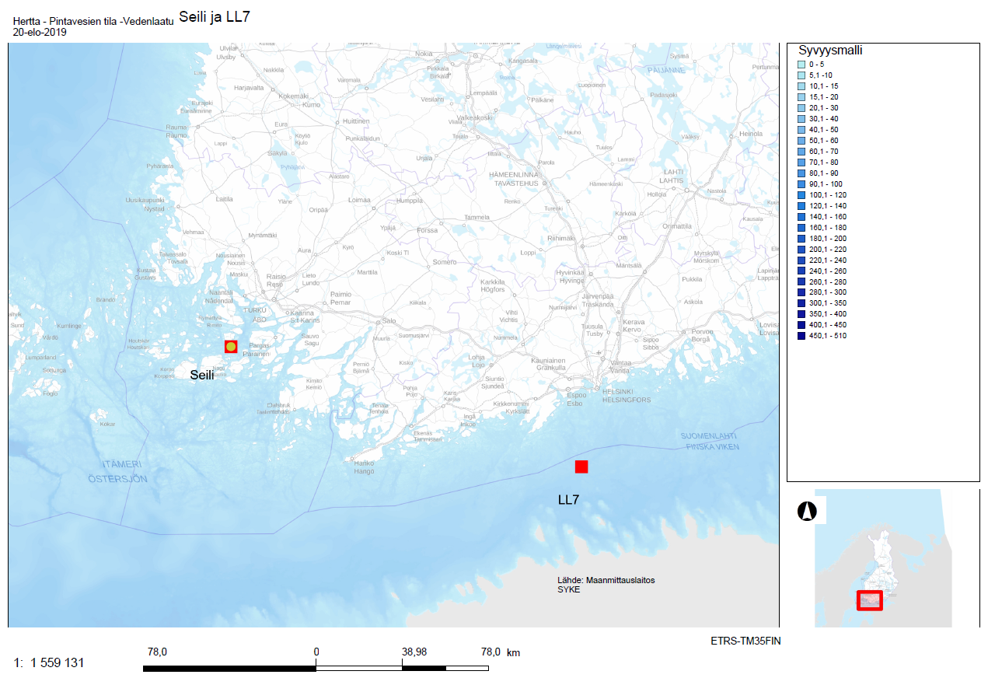

Lisätietoa mittauksista
Näytteet ovat keskiarvoja; klorofylli a on keskiarvo 0-10 m syvyydestä ja liuennut epäorgaaninen typpi ja fosfori ovat keskiarvoja pinnasta noin halokliiniin asti (tässä halokliinin on oletettu olevan 50 metrissä). Klorofylli a ja liuennut fosfori (fosfaatti fosforina) arvot ovat suoraan vedestä saatuja määritysarvoja, liuennut epäorgaaninen typpi on nitriitin, nitraatin ja ammoniumin yhdistelmä.
Mittausaineistoissa voi olla vuosittain aukkoja, jos esimerkiksi sääolot (liian suuri aallokko, myrsky..) ovat estäneet näytteenoton.
Kun Itämeren tilaa arvioidaan, ei koskaan tarkastella pelkästään yksittäisiä asemia, vaan tutkijat yhdistävät tietoa useilta asemilta ja saavat näin entistä luotettavamman kuvan meren tilasta.

Aineisto
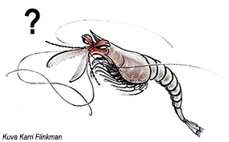
Avomeren asema LL7 |  |  |  | Välisaariston asema Nau 2361 Seili intens
Vuosi | Klorofylli-a µg/l | Liuennut epäorgaaninen typpi µg/l | Liuennut epäorgaaninen fosfori µg/l | Vuosi | Klorofylli-a µg/l | Liuennut epäorgaaninen typpi µg/l | Liuennut epäorgaaninen fosfori µg/l
1979 | 1.82 | 70.0 | 30.0 | 1983 | 1.85
1980 | 3.15 | 92.4 | 24.3 | 1984 | 2.25
1981 | 2.27 | 70.5 | 25.7 | 1985 | 2.00
1982 |  | 95.7 | 18.6 | 1986 | 2.20
1983 | 3.32 |  |  | 1987 | 2.30
1984 | 1.75 |  |  | 1988 | 2.23 | 140.00 | 23.33
1985 | 5.70 |  |  | 1989 | 2.35 | 102.50 | 7.32
1986 | 2.82 | 92.8 | 22.9 | 1990 | 2.20 | 150.86 | 10.78
1987 | 4.03 | 78.0 | 23.4 | 1991 | 2.55 | 191.93 | 13.71
1988 |  | 115.1 | 19.5 | 1992 | 2.15 | 154.79 | 11.06
1989 |  |  |  | 1993 | 2.55 | 211.57 | 15.11
1990 | 4.04 |  |  | 1994 | 2.65 | 134.50 | 9.61
1991 | 2.04 |  |  | 1995 | 2.50 | 167.50 | 11.96
1992 | 2.00 | 120.0 | 20.6 | 1996 | 1.40 | 93.71 | 13.39
1993 | 2.60 | 134.0 | 25.9 | 1997 | 1.65 | 142.57 | 10.18
1994 | 2.68 | 115.3 | 21.6 | 1998 | 4.17 | 155.36 | 11.10
1995 | 2.74 | 97.3 | 21.0 | 1999 | 2.55 | 146.79 | 10.48
1996 | 4.74 |  |  | 2000 | 4.65 | 218.00 | 36.33
1997 |  | 112.7 | 30.5 | 2001 | 2.30 | 160.50 | 20.06
1998 |  | 100.2 | 27.2 | 2002 | 4.20 | 129.83 | 10.82
1999 |  |  |  | 2003 | 5.80 | 131.29 | 20.54
2000 | 5.30 | 119.5 | 34.2 | 2004 | 4.40 | 156.29 | 24.46
2001 | 4.82 | 98.4 | 18.7 | 2005 | 4.70 | 186.17 | 31.03
2002 | 4.80 | 122.9 | 38.1 | 2006 | 3.45 | 145.75 | 12.15
2003 | 3.18 | 109.8 | 31.2 | 2007 | 3.57 | 245.33 | 40.89
2004 | 3.42 | 95.6 | 35.4 | 2008 | 2.60 | 195.33 | 16.28
2005 | 4.90 | 115.9 | 31.9 | 2009 | 3.45 | 138.92 | 11.58
2006 | 4.42 | 114.6 | 23.9 | 2010 | 3.30 | 112.42 | 9.37
2007 |  | 95.4 | 27.3 | 2011 | 2.65 | 117.17 | 9.76
2008 | 3.86 | 112.5 | 23.1 | 2012 | 5.15 | 177.25 | 14.77
2009 | 3.60 | 140.3 | 23.8 | 2013 |  | 147.82 | 13.44
2010 | 4.44 | 96.5 | 26.1 | 2014 | 1.50 | 161.92 | 13.49
2011 |  | 100.0 | 34.3 | 2015 | 4.30 | 192.75 | 16.06
2012 | 3.56 | 143.3 | 27.1 | 2016 | 4.45 | 115.33 | 19.22
2013 | 3.28 | 147.8 | 21.2 | 2017 | 2.97 | 93.50 | 15.58
2014 | 4.00 | 147.4 | 27.5 | 2018 | 3.15 | 148.67 | 24.78
2015 |  | 111.0 | 31.8
2016 | 5.16 | 73.6 | 28.8
2017 |  | 109.0 | 38.6

Tehtävien ratkaisut
Rehevöitymisen mittareita - tehtävien ratkaisut
1.
a. Mene seuraavan välilehden taulukkoon ja piirrä ensin avomeren asema LL7 aineiston perusteella klorofylli-a vuosittainen kehitys. Voit lisätä kuvaan myös trendiviivan.
Ks. taulukon alla olevat kuvaajat.
b. Mitä huomaat? Mistä muutos johtuu.
Klorofylli a:n määrä on lisääntynyt tasaisesti vuosikymmenten kuluessa. Tämä tarkoittaa, että kasvilplanktonin määrä (eli perustuotanto) on lisääntynyt rehevöitymisen seurauksena.
c. Piirrä seuraavaksi avomeren aseman liuenneen epäorgaanisen typen ja fosforin kehitys omiin kuvaajiinsa. Voit lisätä kuvaajiin myös trendiviivat.
Ks. taulukon alla olevat kuvaajat.
d. Vertaa kehitystä klorofyllin kehitykseen. Mitä huomaat?
Samoin kuin klorofylli a:n määrä, myös ravinteiden määrät vedessä ovat kasvaneet. Tämä on loogista, sillä kun ravinteiden määrä vedessä kasvaa, kasvaa myös klorofyllin eli kasviplanktonbiomassan määrä.
e. Miksi liuennut epäorgaaninen typpi ja fosfori mitataan talvella ja klorofylli a kesällä?
Liuennut epäorgaaninen typpi ja fosfori kuvaavat vedessä olevien ravinteiden määrää, joka on levien käytettävissä kasvukaudella. Nämä mitataan siis talvella, koska kesällä ravinteet ovat sitoutuneet leviin. Klorofylli kuvastaa kasviplanktonin määrää ja sen kasvukausi on huipussaan loppukesällä, joten myös klorofylli mitataan tällöin.
f. Piirrä seuraavaksi vastaavat kuvat rannikolle
Ks. taulukon alla olevat kuvaajat.
g. Onko avomeren ja rannikon kuvaajissa eroja? Pohdi rannikon ja avomeren rehevöitymiseen vaikutavia tekijöitä ja niiden syitä.
Näissä kuvaajissa ei ole nähtävillä kovin suuria eroja, tosin typen määrä ei ole kasvanut rannikolla, toisin kuin avomerellä. Sekä rannikon, että avomeren rehevöitymiseen vaikuttavat liian suuret ravinnepäästöt maalta. Suomen rannikolla tärkeimmät päästölähteet ovat Suomesta, kun taas avomerellä Itämeren yleinen rehevöityminen vaikuttaa voimakkaammin ja Suomen omilla päästöillä on pienempi merkitys (vaikka ne lisäävätkin Itämeren kokonaisrehevöitymistä). Avomerellä vaikuttaa myös keskisen Itämeren ja Suomenlahden pohjien hapettomat alueet, joilta pääsee vapautumaan fosforia, mikä aiheuttaa sisäistä kuormitusta ja pahentaa rehevöitymistä entisestään.
Avomeren kuvaajat |  |  |  | Rannikon kuvaajat
Suomenlahden avomeren asema LL7 |  |  |  | Välisaariston asema Nau 2361 Seili intens
Vuosi | Klorofylli-a µg/l | Liuennut epäorgaaninen typpi µg/l | Liuennut epäorgaaninen fosfori µg/l | Vuosi | Klorofylli-a µg/l | Liuennut epäorgaaninen typpi µg/l | Liuennut epäorgaaninen fosfori µg/l
1979 | 1.82 | 70.0 | 30.0 | 1983 | 1.85
1980 | 3.15 | 92.4 | 24.3 | 1984 | 2.25
1981 | 2.27 | 70.5 | 25.7 | 1985 | 2.00
1982 |  | 95.7 | 18.6 | 1986 | 2.20
1983 | 3.32 |  |  | 1987 | 2.30
1984 | 1.75 |  |  | 1988 | 2.23 | 140.00 | 23.33
1985 | 5.70 |  |  | 1989 | 2.35 | 102.50 | 7.32
1986 | 2.82 | 92.8 | 22.9 | 1990 | 2.20 | 150.86 | 10.78
1987 | 4.03 | 78.0 | 23.4 | 1991 | 2.55 | 191.93 | 13.71
1988 |  | 115.1 | 19.5 | 1992 | 2.15 | 154.79 | 11.06
1989 |  |  |  | 1993 | 2.55 | 211.57 | 15.11
1990 | 4.04 |  |  | 1994 | 2.65 | 134.50 | 9.61
1991 | 2.04 |  |  | 1995 | 2.50 | 167.50 | 11.96
1992 | 2.00 | 120.0 | 20.6 | 1996 | 1.40 | 93.71 | 13.39
1993 | 2.60 | 134.0 | 25.9 | 1997 | 1.65 | 142.57 | 10.18
1994 | 2.68 | 115.3 | 21.6 | 1998 | 4.17 | 155.36 | 11.10
1995 | 2.74 | 97.3 | 21.0 | 1999 | 2.55 | 146.79 | 10.48
1996 | 4.74 |  |  | 2000 | 4.65 | 218.00 | 36.33
1997 |  | 112.7 | 30.5 | 2001 | 2.30 | 160.50 | 20.06
1998 |  | 100.2 | 27.2 | 2002 | 4.20 | 129.83 | 10.82
1999 |  |  |  | 2003 | 5.80 | 131.29 | 20.54
2000 | 5.30 | 119.5 | 34.2 | 2004 | 4.40 | 156.29 | 24.46
2001 | 4.82 | 98.4 | 18.7 | 2005 | 4.70 | 186.17 | 31.03
2002 | 4.80 | 122.9 | 38.1 | 2006 | 3.45 | 145.75 | 12.15
2003 | 3.18 | 109.8 | 31.2 | 2007 | 3.57 | 245.33 | 40.89
2004 | 3.42 | 95.6 | 35.4 | 2008 | 2.60 | 195.33 | 16.28
2005 | 4.90 | 115.9 | 31.9 | 2009 | 3.45 | 138.92 | 11.58
2006 | 4.42 | 114.6 | 23.9 | 2010 | 3.30 | 112.42 | 9.37
2007 |  | 95.4 | 27.3 | 2011 | 2.65 | 117.17 | 9.76
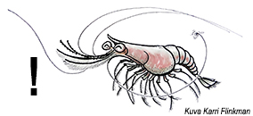
2008 | 3.86 | 112.5 | 23.1 | 2012 | 5.15 | 177.25 | 14.77
2009 | 3.60 | 140.3 | 23.8 | 2013 |  | 147.82 | 13.44
2010 | 4.44 | 96.5 | 26.1 | 2014 | 1.50 | 161.92 | 13.49
2011 |  | 100.0 | 34.3 | 2015 | 4.30 | 192.75 | 16.06
2012 | 3.56 | 143.3 | 27.1 | 2016 | 4.45 | 115.33 | 19.22
2013 | 3.28 | 147.8 | 21.2 | 2017 | 2.97 | 93.50 | 15.58
2014 | 4.00 | 147.4 | 27.5 | 2018 | 3.15 | 148.67 | 24.78
2015 |  | 111.0 | 31.8
2016 | 5.16 | 73.6 | 28.8
2017 |  | 109.0 | 38.6

Asema LL7 (avomeri): Klorofylli-a µg/l
 | Klorofylli-a µg/l
1979 | 1.82
1980 | 3.15
1981 | 2.27
1982
1983 | 3.32
1984 | 1.75
1985 | 5.70
1986 | 2.82
1987 | 4.03
1988
1989
1990 | 4.04
1991 | 2.04
1992 | 2.00
1993 | 2.60
1994 | 2.68
1995 | 2.74
1996 | 4.74
1997
1998
1999
2000 | 5.30
2001 | 4.82
2002 | 4.80
2003 | 3.18
2004 | 3.42
2005 | 4.90
2006 | 4.42
2007
2008 | 3.86
2009 | 3.60
2010 | 4.44
2011
2012 | 3.56
2013 | 3.28
2014 | 4.00
2015
2016 | 5.16
2017
Asema Seili (välisaaristo): Klorofylli-a µg/l
 | Klorofylli-a µg/l
1983 | 1.85
1984 | 2.25
1985 | 2.00
1986 | 2.20
1987 | 2.30
1988 | 2.23
1989 | 2.35
1990 | 2.20
1991 | 2.55
1992 | 2.15
1993 | 2.55
1994 | 2.65
1995 | 2.50
1996 | 1.40
1997 | 1.65
1998 | 4.17
1999 | 2.55
2000 | 4.65
2001 | 2.30
2002 | 4.20
2003 | 5.80
2004 | 4.40
2005 | 4.70
2006 | 3.45
2007 | 3.57
2008 | 2.60
2009 | 3.45
2010 | 3.30
2011 | 2.65
2012 | 5.15
2013
2014 | 1.50
2015 | 4.30
2016 | 4.45
2017 | 2.97
2018 | 3.15

Asema LL7 (avomeri): Liuennut epäorgaaninen typpi µg/l
 | Liuennut epäorgaaninen typpi µg/l
1979 | 70.0
1980 | 92.4
1981 | 70.5
1982 | 95.7
1983
1984
1985
1986 | 92.8
1987 | 78.0
1988 | 115.1
1989
1990
1991
1992 | 120.0
1993 | 134.0
1994 | 115.3
1995 | 97.3
1996
1997 | 112.7
1998 | 100.2
1999
2000 | 119.5
2001 | 98.4
2002 | 122.9
2003 | 109.8
2004 | 95.6
2005 | 115.9
2006 | 114.6
2007 | 95.4
2008 | 112.5
2009 | 140.3
2010 | 96.5
2011 | 100.0
2012 | 143.3
2013 | 147.8
2014 | 147.4
2015 | 111.0
2016 | 73.6
2017 | 109.0
Asema Seili (välisaaristo): Liuennut epäorgaaninen typpi µg/l
 | Liuennut epäorgaaninen typpi µg/l
1983
1984
1985
1986
1987
1988 | 140
1989 | 102.5
1990 | 150.85714286
1991 | 191.92857143
1992 | 154.78571429
1993 | 211.57142857
1994 | 134.5
1995 | 167.5
1996 | 93.714285714
1997 | 142.57142857
1998 | 155.35714286
1999 | 146.78571429
2000 | 218
2001 | 160.5
2002 | 129.83333333
2003 | 131.28571429
2004 | 156.28571429
2005 | 186.16666667
2006 | 145.75
2007 | 245.33333333
2008 | 195.33333333
2009 | 138.91666667
2010 | 112.41666667
2011 | 117.16666667
2012 | 177.25
2013 | 147.81818182
2014 | 161.91666667
2015 | 192.75
2016 | 115.33333333
2017 | 93.5
2018 | 148.66666667

Asema LL7 (avomeri): Liuennut epäorgaaninen fosfori µg/l
 | Liuennut epäorgaaninen fosfori µg/l
1979 | 30.0
1980 | 24.3
1981 | 25.7
1982 | 18.6
1983
1984
1985
1986 | 22.9
1987 | 23.4
1988 | 19.5
1989
1990
1991
1992 | 20.6
1993 | 25.9
1994 | 21.6
1995 | 21.0
1996
1997 | 30.5
1998 | 27.2
1999
2000 | 34.2
2001 | 18.7
2002 | 38.1
2003 | 31.2
2004 | 35.4
2005 | 31.9
2006 | 23.9
2007 | 27.3
2008 | 23.1
2009 | 23.8
2010 | 26.1
2011 | 34.3
2012 | 27.1
2013 | 21.2
2014 | 27.5
2015 | 31.8
2016 | 28.8
2017 | 38.6
Asema Seili (välisaaristo): Liuennut epäorgaaninen fosfori µg/l
 | Liuennut epäorgaaninen fosfori µg/l
1983
1984
1985
1986
1987
1988 | 23.333333333
1989 | 7.3214285714
1990 | 10.775510204
1991 | 13.709183673
1992 | 11.056122449
1993 | 15.112244898
1994 | 9.6071428571
1995 | 11.964285714
1996 | 13.387755102
1997 | 10.183673469
1998 | 11.096938776
1999 | 10.484693878
2000 | 36.333333333
2001 | 20.0625
2002 | 10.819444444
2003 | 20.540816327
2004 | 24.460884354
2005 | 31.027777778
2006 | 12.145833333
2007 | 40.888888889
2008 | 16.277777778
2009 | 11.576388889
2010 | 9.3680555556
2011 | 9.7638888889
2012 | 14.770833333
2013 | 13.438016529
2014 | 13.493055556
2015 | 16.0625
2016 | 19.222222222
2017 | 15.583333333
2018 | 24.777777778

